Worksheet
 |  |  | 107497, г. Москва ул. Монтажная, д.3 тел/факс: +7(495) 540-50-88, +7(495) 585-07-05 e-mail: info@td-sp.ru www.spetsperchatka.ru
Коммерческое предложение с Доставкой

№ п.п. | НАИМЕНОВАНИЕ/ФОТО | АРТИКУЛ | СВОЙСТВА
1 | 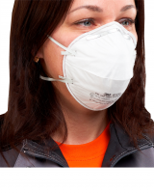 Полумаска фильтрующая противоаэрозольная 3M™ 8102 FFP2 (12 ПДК) | РЕС003 | Вид изделия: Респиратор Производитель: 3М Сделано в России: Да Соответствует требованиям ФСС: ДА Форма: Купольный Класс защиты FFP: FFP2 Наличие клапана выдоха: Без клапана выдоха Сертификация: Сертификат ТР ТС 019/2011 Страна изготовления: РОССИЯ Кратность продажи: 20 Вес, грамм: 10
2 | 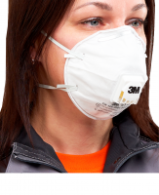 Полумаска фильтрующая противоаэрозольная 3M™ 8112 с клапаном, FFP1(4 ПДК) | РЕС012 | Вид изделия: Респиратор Производитель: 3М Сделано в России: Да Соответствует требованиям ФСС: ДА Форма: Купольный Класс защиты FFP: FFP1 Наличие клапана выдоха: С клапаном выдоха Сертификация: Сертификат ТР ТС 019/2011 Страна изготовления: РОССИЯ Кратность продажи: 10 Вес, грамм: 12
3 | 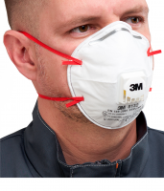 Полумаска фильтрующая противоаэрозольная 3M™ 8132 с клапаном, FFP3 (50 ПДК) | РЕС021 | Вид изделия: Респиратор Производитель: 3М Сделано в России: Да Форма: Купольный Класс защиты FFP: FFP3 Наличие клапана выдоха: С клапаном выдоха Сертификация: Сертификат ТР ТС 019/2011 Страна изготовления: РОССИЯ Кратность продажи: 10 Вес, грамм: 11
4 | 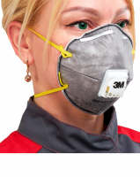 Полумаска фильтрующая противоаэрозольная 3M™ 9914Р с клапаном, FFP1(4 ПДК) | РЕС014 | Вид изделия: Респиратор Производитель: 3М Сделано в России: Да Соответствует требованиям ФСС: ДА Форма: Купольный Класс защиты FFP: FFP1 Дополнительная защита от: Органические газы и пары Наличие клапана выдоха: С клапаном выдоха Страна изготовления: РОССИЯ Вес, грамм: 15
5 | 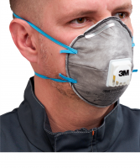 Полумаска фильтрующая противоаэрозольная 3M™ 9922Р с клапаном, FFP2 (12 ПДК) | РЕС030 | Вид изделия: Респиратор Производитель: 3М Сделано в России: Да Соответствует требованиям ФСС: ДА Форма: Купольный Класс защиты FFP: FFP2 Дополнительная защита от: Сварочные аэрозоли и дымы Наличие клапана выдоха: С клапаном выдоха Сертификация: Сертификат ТР ТС 019/2011 Страна изготовления: РОССИЯ Вес, грамм: 28
6 | 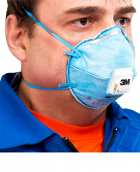 Полумаска фильтрующая противоаэрозольная 3M™ 9926Р с клапаном, FFP2 (12 ПДК) | РЕС016 | Вид изделия: Респиратор Производитель: 3М Сделано в России: Да Соответствует требованиям ФСС: ДА Форма: Купольный Класс защиты FFP: FFP2 Дополнительная защита от: Кислые газы и пары Наличие клапана выдоха: С клапаном выдоха Сертификация: Сертификат ТР ТС 019/2011 Страна изготовления: РОССИЯ Вес, грамм: 18
7 | 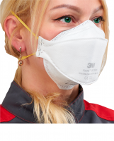 Полумаска фильтрующая противоаэрозольная 3M™ Aura® 9310+ FFP1(4 ПДК) | РЕС007 | Вид изделия: Респиратор Производитель: 3М Форма: Складной Класс защиты FFP: FFP1 Наличие клапана выдоха: Без клапана выдоха Сертификация: Сертификат ТР ТС 019/2011 Вес, грамм: 9
8 | 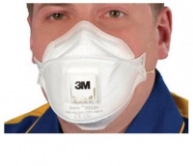 Полумаска фильтрующая противоаэрозольная 3M™ Aura® 9312+ с клапаном, FFP1(4 ПДК) | РЕС011 | Вид изделия: Респиратор Производитель: 3М Форма: Складной Класс защиты FFP: FFP1 Наличие клапана выдоха: С клапаном выдоха Сертификация: Сертификат ТР ТС 019/2011 Вес, грамм: 11
9 | 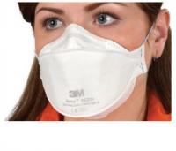 Полумаска фильтрующая противоаэрозольная 3M™ Aura® 9320+ FFP2 (12 ПДК) | РЕС008 | Вид изделия: Респиратор Производитель: 3М Форма: Складной Класс защиты FFP: FFP2 Наличие клапана выдоха: Без клапана выдоха Сертификация: Сертификат ТР ТС 019/2011 Вес, грамм: 10
10 | 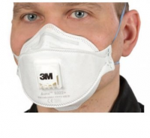 Полумаска фильтрующая противоаэрозольная 3M™ Aura® 9322+ (Аура) c клапаном, класс защиты FFP2 (12 ПДК) | РЕС009 | Вид изделия: Респиратор Производитель: 3М Форма: Складной Класс защиты FFP: FFP2 Наличие клапана выдоха: С клапаном выдоха Сертификация: Сертификат ТР ТС 019/2011 Вес, грамм: 11
11 | 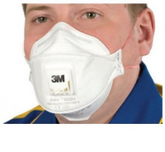 Полумаска фильтрующая противоаэрозольная 3M™ Aura® 9332+ c клапаном, FFP3 (50 ПДК) | РЕС010 | Вид изделия: Респиратор Производитель: 3М Форма: Складной Класс защиты FFP: FFP3 Наличие клапана выдоха: С клапаном выдоха Сертификация: Сертификат ТР ТС 019/2011 Вес, грамм: 13
12 | 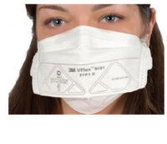 Полумаска фильтрующая противоаэрозольная 3M™ VFlex® 9101 FFP1 (4 ПДК) Р-р стандарт | РЕС020 | Вид изделия: Респиратор Производитель: 3М Сделано в России: Да Соответствует требованиям ФСС: ДА Форма: Складной Класс защиты FFP: FFP1 Наличие клапана выдоха: Без клапана выдоха Сертификация: Сертификат ТР ТС 019/2011 Страна изготовления: РОССИЯ Кратность продажи: 25 Вес, грамм: 6
13 | 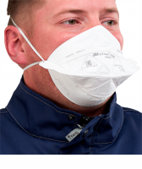 Полумаска фильтрующая противоаэрозольная 3M™ VFlex® 9152R FFP2 (12 ПДК) Р-р стандарт | РЕС006 | Вид изделия: Респиратор Производитель: 3М Сделано в России: Да Соответствует требованиям ФСС: ДА Форма: Складной Класс защиты FFP: FFP2 Наличие клапана выдоха: Без клапана выдоха Сертификация: Сертификат ТР ТС 019/2011 Страна изготовления: РОССИЯ Кратность продажи: 25 Уведомить о поступлении: Да Вес, грамм: 6
14 | 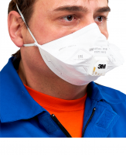 Полумаска фильтрующая противоаэрозольная 3M™ VFlex® 9161V с клапаном выдоха, FFP1 NR D (4 ПДК). Р-р стандарт | РЕС026 | Вид изделия: Респиратор Производитель: 3М Сделано в России: Да Соответствует требованиям ФСС: ДА Форма: Складной Класс защиты FFP: FFP1 Наличие клапана выдоха: С клапаном выдоха Сертификация: Сертификат ТР ТС 019/2011 Страна изготовления: РОССИЯ Вес, грамм: 10
15 | 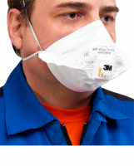 Полумаска фильтрующая противоаэрозольная 3M™ VFlex® 9163V с клапаном выдоха, FFP3 NR D (50 ПДК). Р-р стандарт | РЕС034 | Вид изделия: Респиратор Производитель: 3М Сделано в России: Да Соответствует требованиям ФСС: ДА Форма: Складной Класс защиты FFP: FFP3 Наличие клапана выдоха: С клапаном выдоха Сертификация: Сертификат ТР ТС 019/2011 Страна изготовления: РОССИЯ Кратность продажи: 15 Вес, грамм: 10
16 | 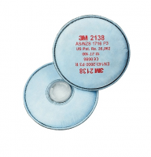 Фильтр 3M 2138 (P3) FFP3 противоаэрозольный с доп.защитой от фторводорода и диоксида серы до 12 ПДК, от озона до 10ПДК | ФИЛ103 | Вид изделия: Фильтры защитные Производитель: 3М Сертификация: Сертификат ТР ТС 019/2011 Тип крепления фильтров: Байонетное Твердые и жидкие аэрозоли, пыль: ДА Кратность продажи: 2
17 | 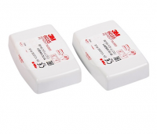 Фильтр 3М 6035 (Р3) противоаэрозольный фильтр высокой эффективности | ПАТ306 | Вид изделия: Фильтры защитные Производитель: 3М Сертификация: Сертификат ТР ТС 019/2011 Тип крепления фильтров: Байонетное Твердые и жидкие аэрозоли, пыль: ДА Кратность продажи: 2
18 | 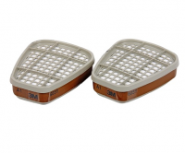 Фильтр 3М 6051 (А1) от органических паров | ПАТ300 | Вид изделия: Фильтры защитные Производитель: 3М Сертификация: Сертификат ТР ТС 019/2011 Тип крепления фильтров: Байонетное Органические пары и газы с t ⁰ кипения выше 65⁰C: ДА Кратность продажи: 2
19 | 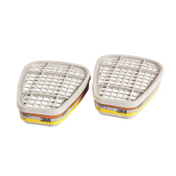 Фильтр 3М 6057 (АВЕ1) от органических и неорганических паров и кислых газов | ПАТ302 | Вид изделия: Фильтры защитные Производитель: 3М Сертификация: Сертификат ТР ТС 019/2011 Тип крепления фильтров: Байонетное Органические пары и газы с t ⁰ кипения выше 65⁰C: ДА Неорганические газы и пары: ДА Кислые газы и пары: ДА Кратность продажи: 2
20 | 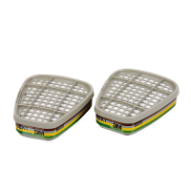 Фильтр 3М 6059 (АВЕК1) от орган. и неорган. паров, кислых газов , паров аммиака | ПАТ303 | Вид изделия: Фильтры защитные Производитель: 3М Сертификация: Сертификат ТР ТС 019/2011 Тип крепления фильтров: Байонетное Органические пары и газы с t ⁰ кипения выше 65⁰C: ДА Неорганические газы и пары: ДА Кислые газы и пары: ДА Амиак и его органические производные: ДА Кратность продажи: 2
21 | 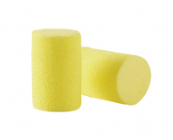 Беруши одноразовые 3M E-A-R Classic (PP-01-002) | БЕР010 | Вид изделия: Беруши противошумные Производитель: 3М Акустическая эффективность, dB: 28 Сертификация: Декларация ТР ТС 019/2011 Конструкция: без шнурка
22 | 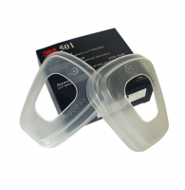 Держатель 501 предфильтров 5911, 5925, 5935 | ДЕР201 | Вид изделия: Держатель предфильтра Производитель: 3М Производитель: 3М Сертификация: Отказное письмо Твердые и жидкие аэрозоли, пыль: ДА Кратность продажи: 2
23 | 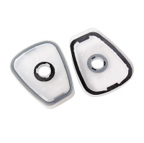 Держатель 502 фильтров 2135, 2138 | ДЕР202 | Вид изделия: Держатель фильтра Производитель: 3М Сертификация: Отказное письмо Тип крепления фильтров: Байонетное Твердые и жидкие аэрозоли, пыль: ДА Кратность продажи: 2
24 | 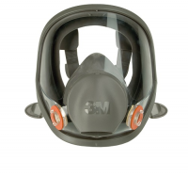 Маска полная серии 6000 3М 6700 размер малый | ПАН00101 | Вид изделия: Маска полнолицевая Производитель: 3М Сертификация: Сертификат ТР ТС 019/2011 Тип крепления фильтров: Байонетное Органические пары и газы с t ⁰ кипения выше 65⁰C: ДА Органические газы и пары с t ⁰ кипения ниже 65⁰С: ДА Неорганические газы и пары: ДА Кислые газы и пары: ДА Амиак и его органические производные: ДА Твердые и жидкие аэрозоли, пыль: ДА Формальдегид: ДА Пары ртути: ДА
25 | 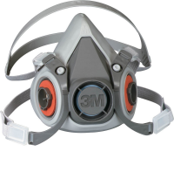 Полумаска серии 6000 3М 6100 размер малый | РЕС01801 | Вид изделия: Полумаска Производитель: 3М Сертификация: Сертификат ТР ТС 019/2011 Тип крепления фильтров: Байонетное Органические пары и газы с t ⁰ кипения выше 65⁰C: ДА Неорганические газы и пары: ДА Кислые газы и пары: ДА Амиак и его органические производные: ДА Твердые и жидкие аэрозоли, пыль: ДА Формальдегид: ДА Пары ртути: ДА
26 | 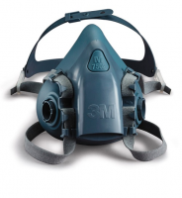 Полумаска серии 7500 3М 7502 (силикон) размер средний | РЕС01902 | Вид изделия: Полумаска Производитель: 3М Сертификация: Сертификат ТР ТС 019/2011 Тип крепления фильтров: Байонетное Органические пары и газы с t ⁰ кипения выше 65⁰C: ДА Неорганические газы и пары: ДА Кислые газы и пары: ДА Амиак и его органические производные: ДА Твердые и жидкие аэрозоли, пыль: ДА Формальдегид: ДА Пары ртути: ДА
27 | 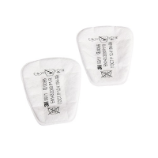 Предфильтр 3М 5911 FFP1 (Р1) противоаэрозольный | ФИЛ100 | Вид изделия: Фильтры защитные Производитель: 3М Сертификация: Сертификат ТР ТС 019/2011 Твердые и жидкие аэрозоли, пыль: ДА Кратность продажи: 2

